EVD_ASM02-02
Test Case ID
Test Case Summary

Step # | Test Evidence |  |  | Re-Test Evidence (if found Bug/Issue)
1
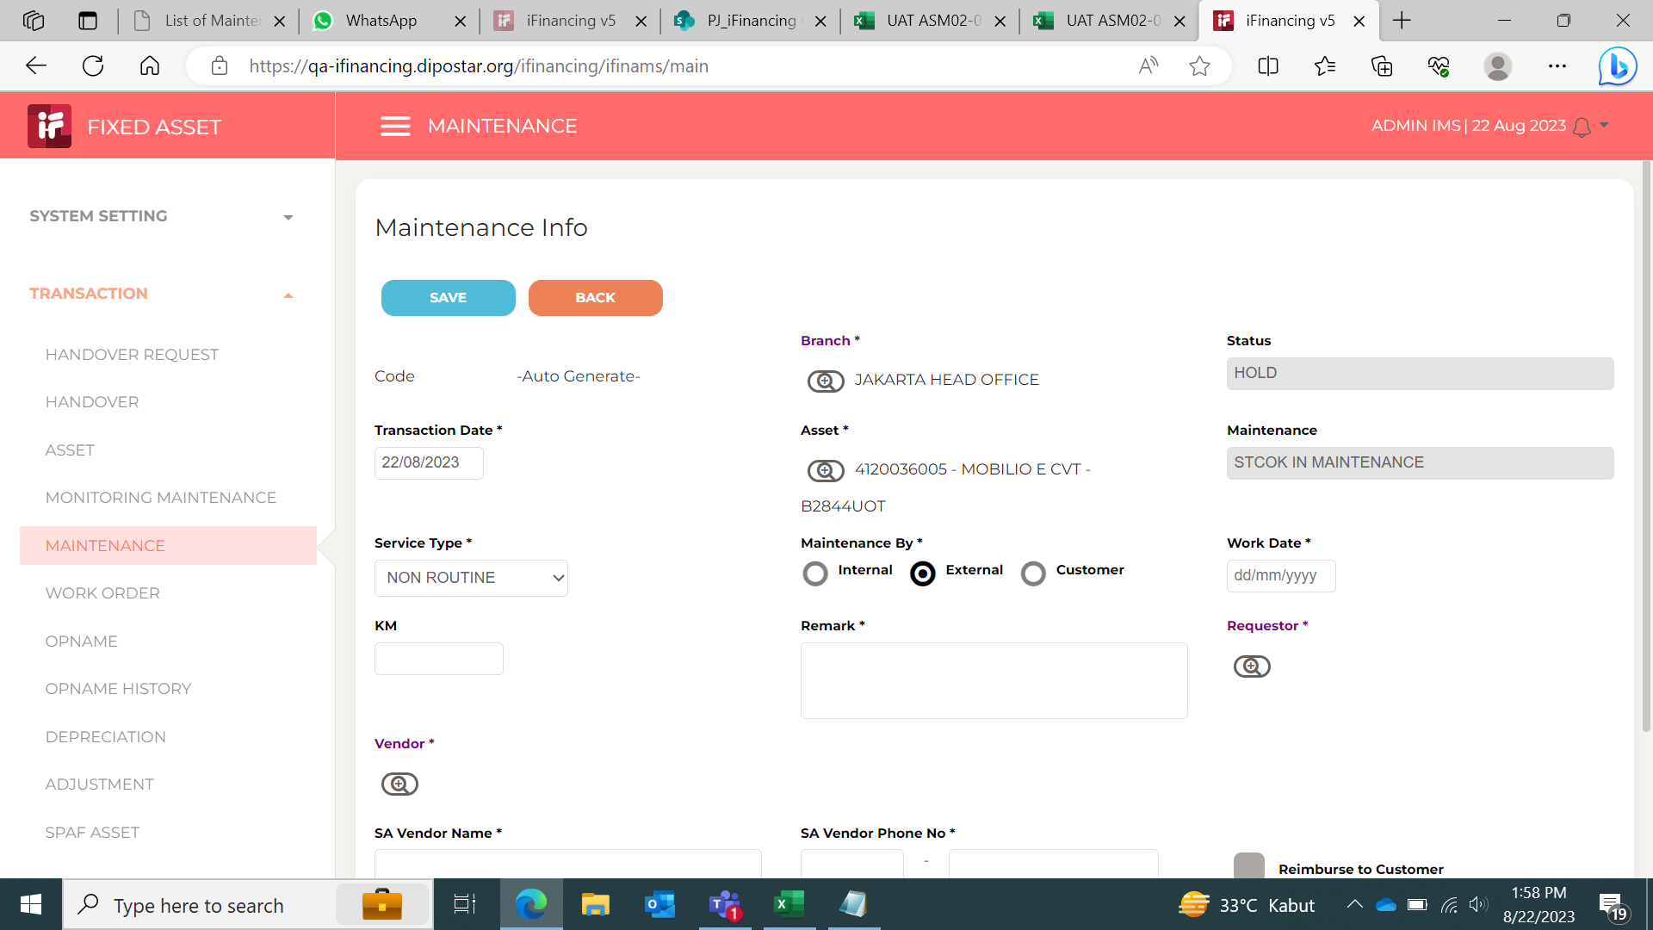

2
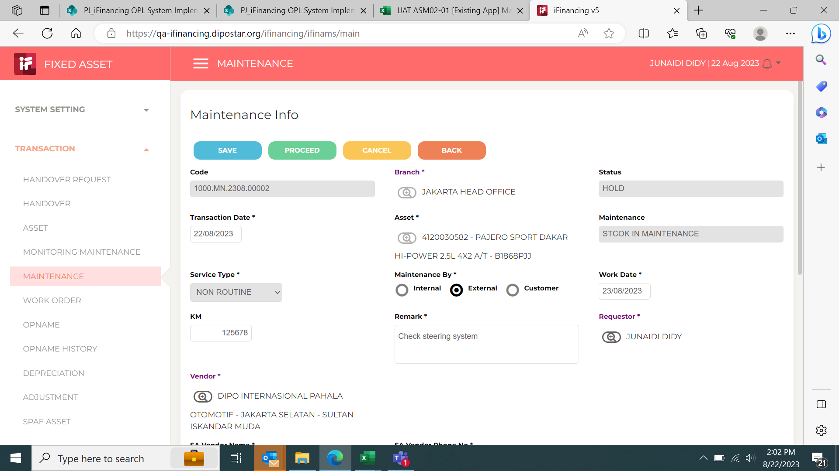

3
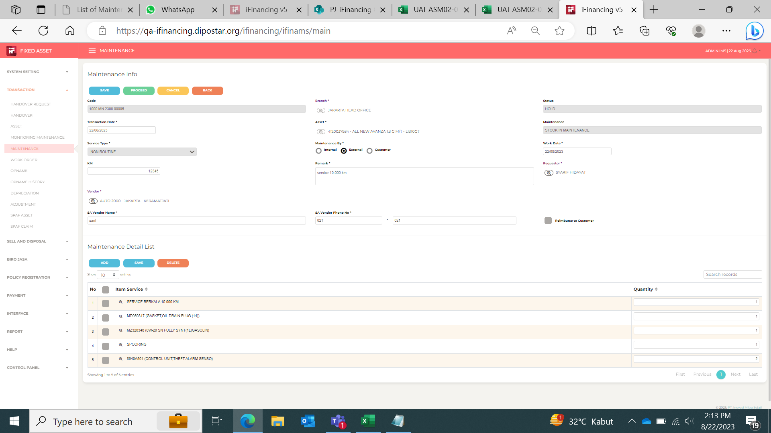

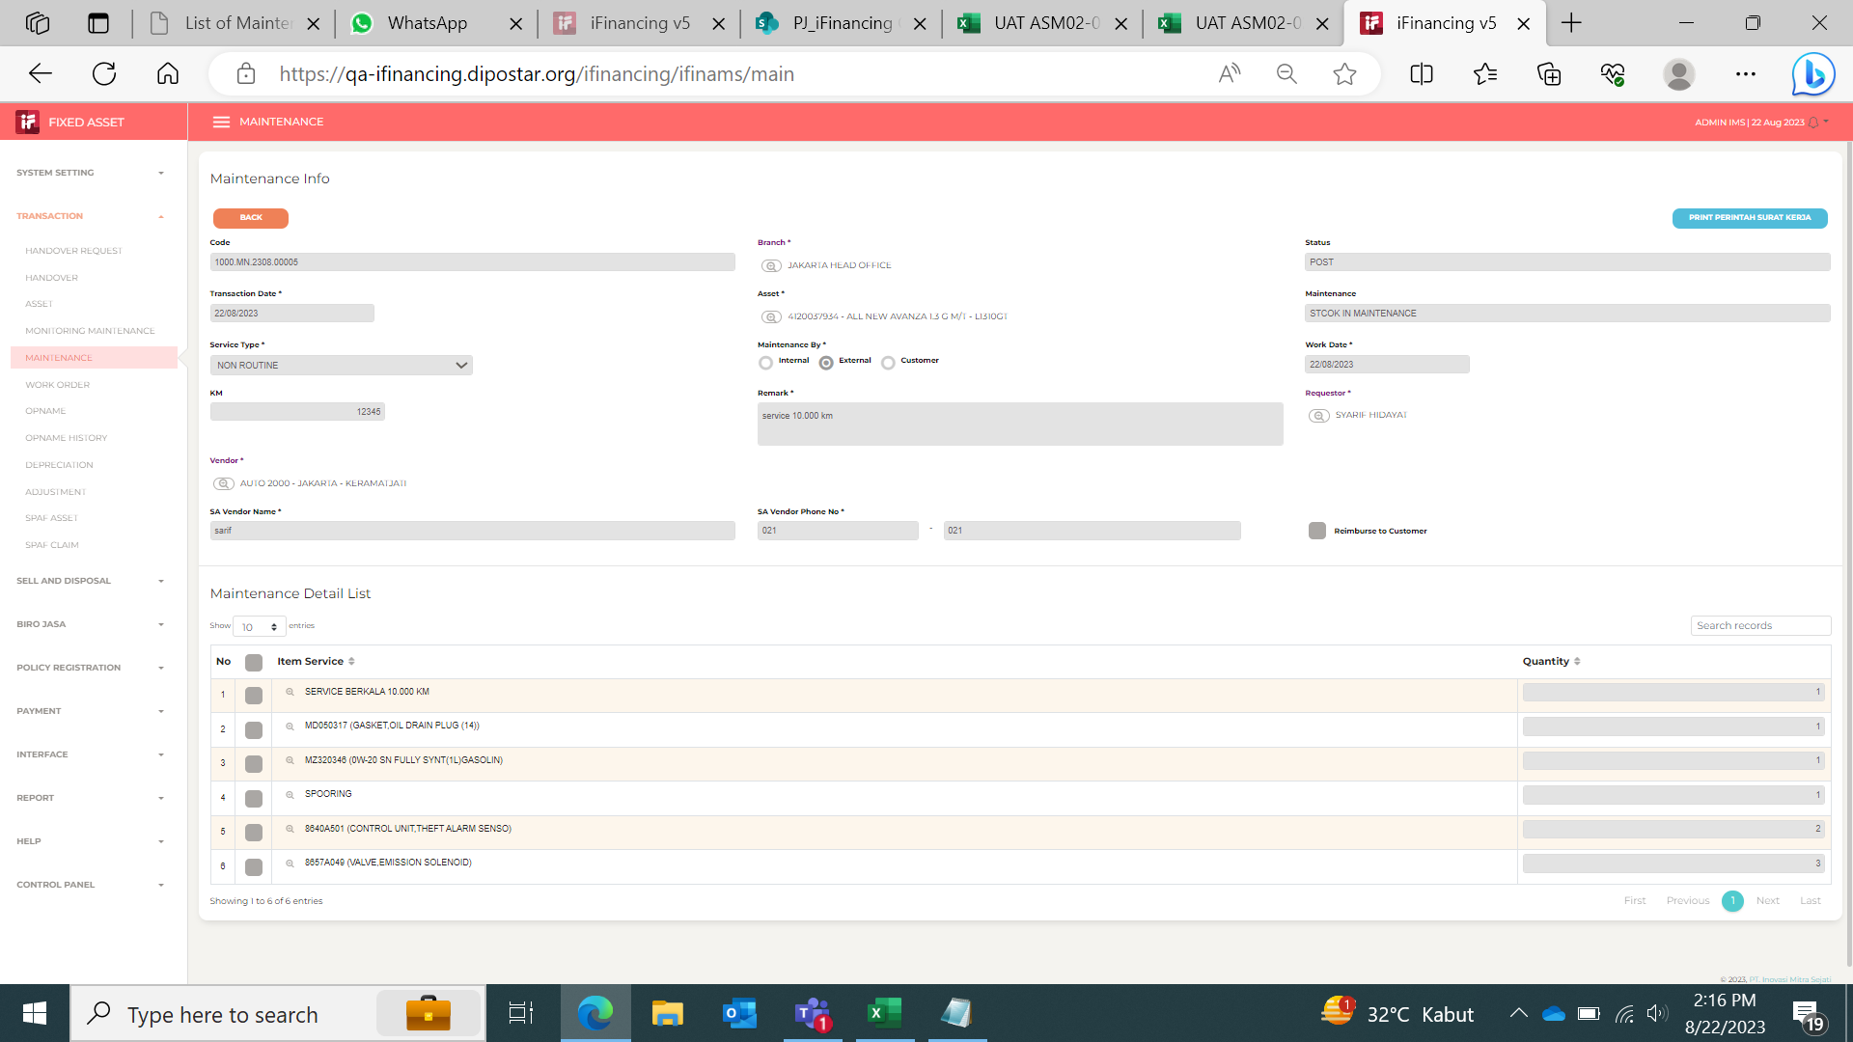
4

5
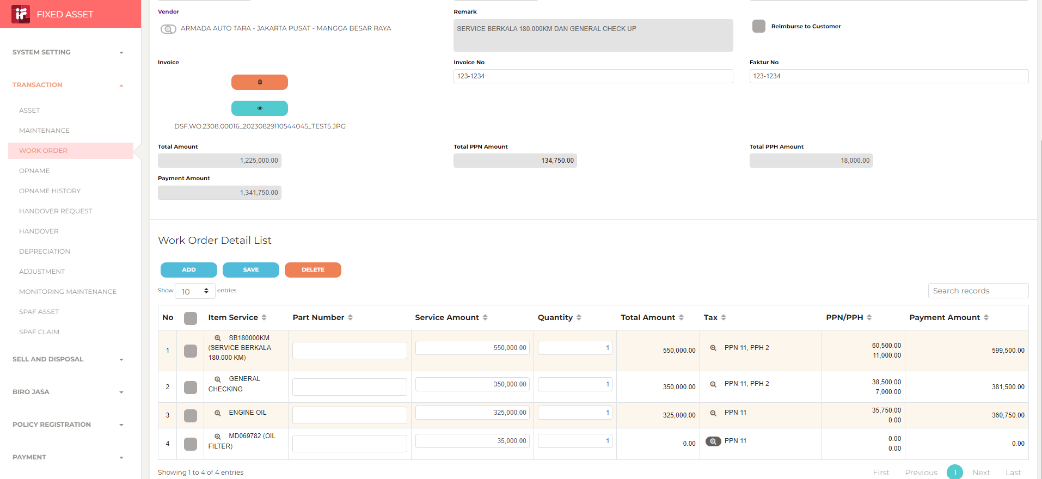

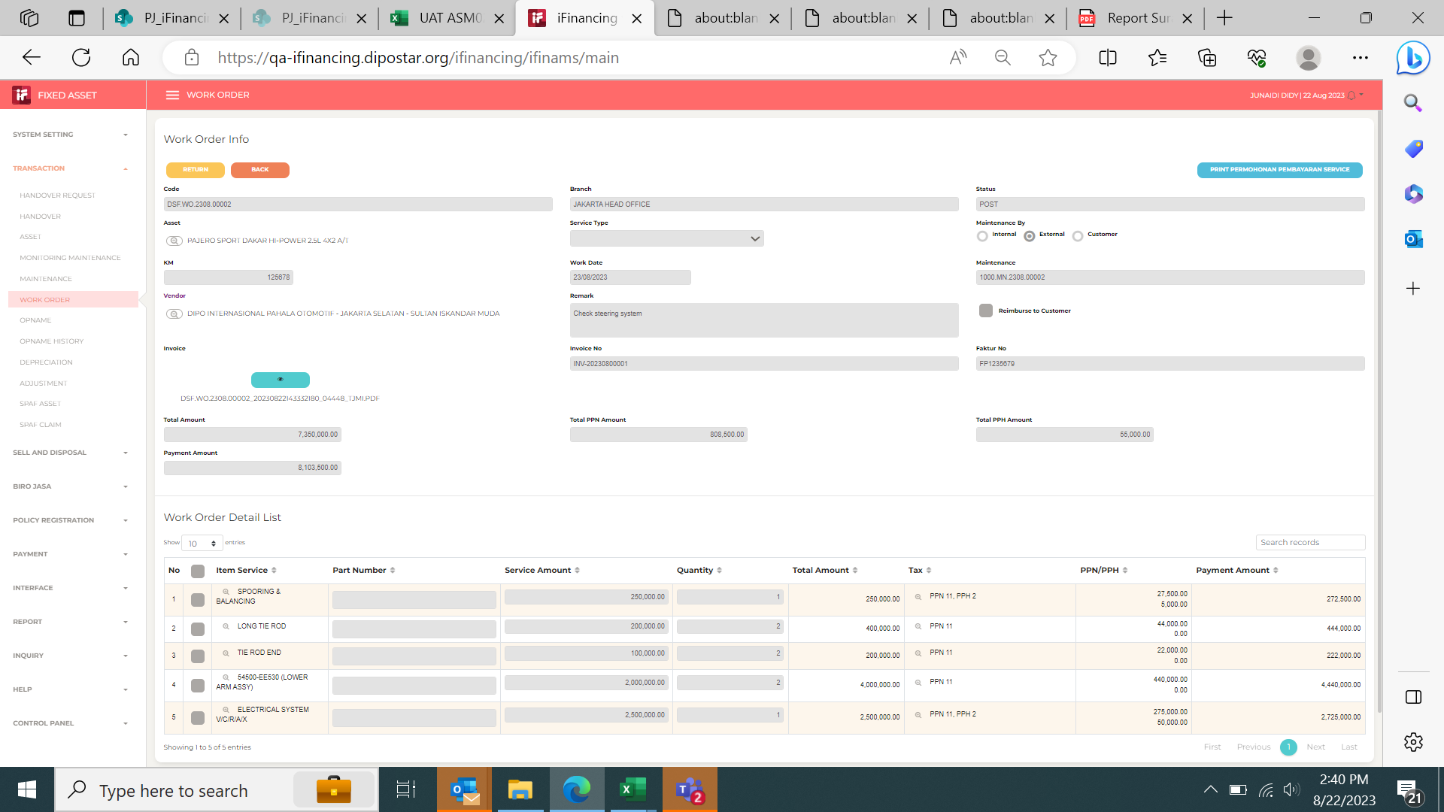

 |  |  |  |  | Before klik ppn

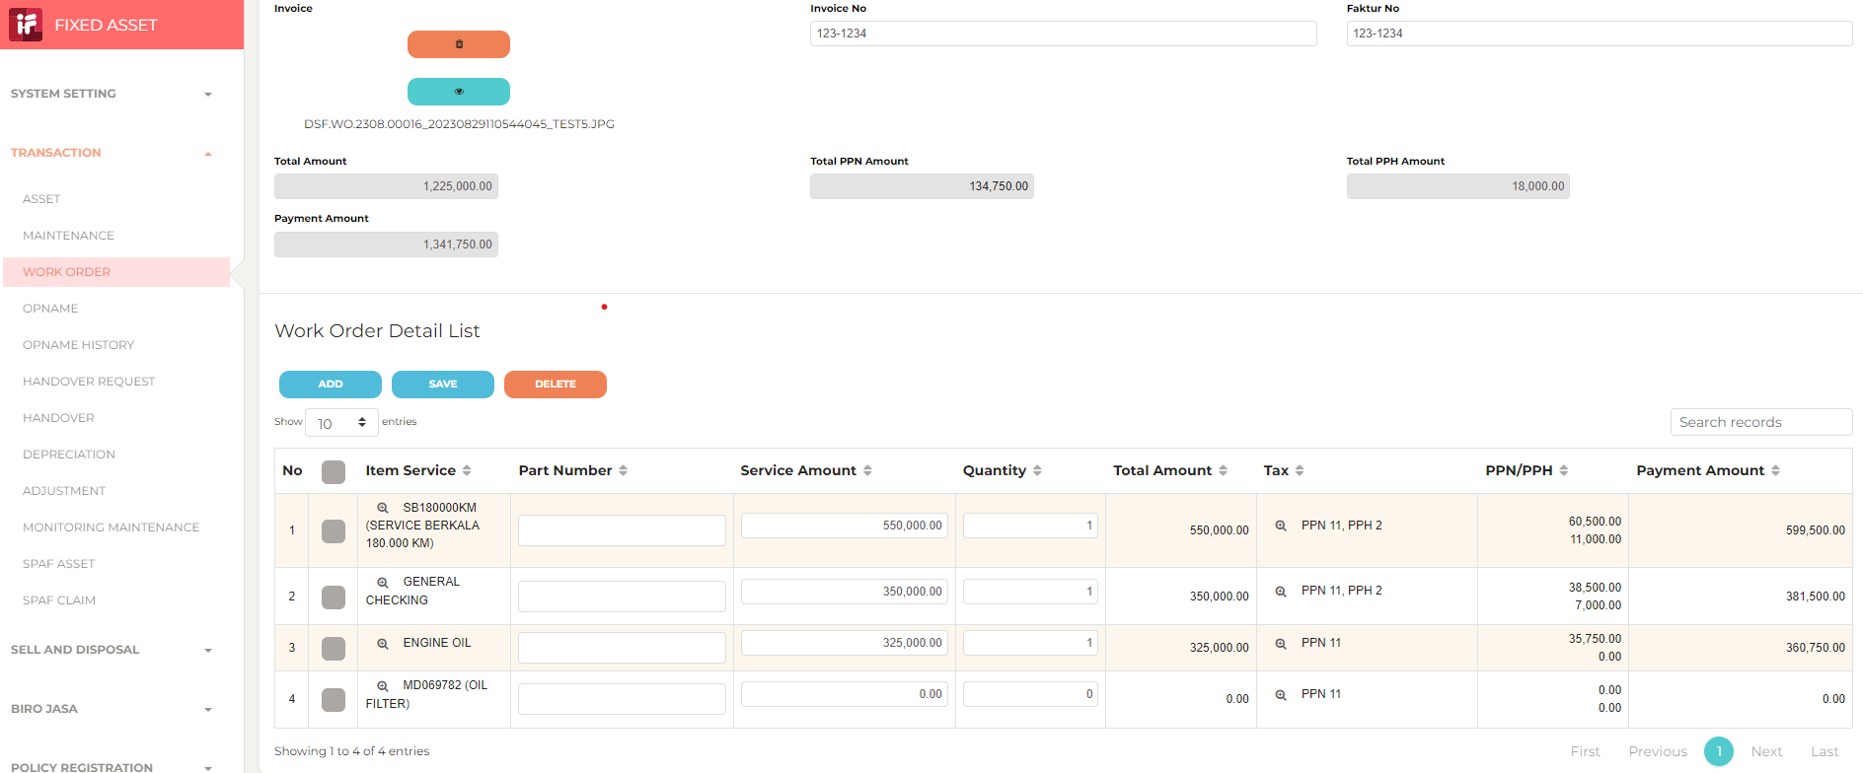

 |  |  |  |  | Setelah dilakukan klil ppn nominal service amount dan Qty yang sudah di input hilang, harus di input ppn dulu baru service amount baru bisa di save

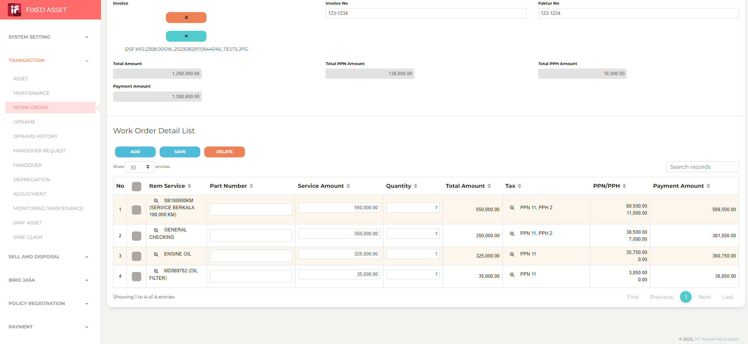

 |  |  |  |  |  | Pada penginputan data work order detail list, Input harus satu2 dan di save baru bisa, kalau di input banyak dan di save maka tidak akan tersimpan data yang sudah kita input

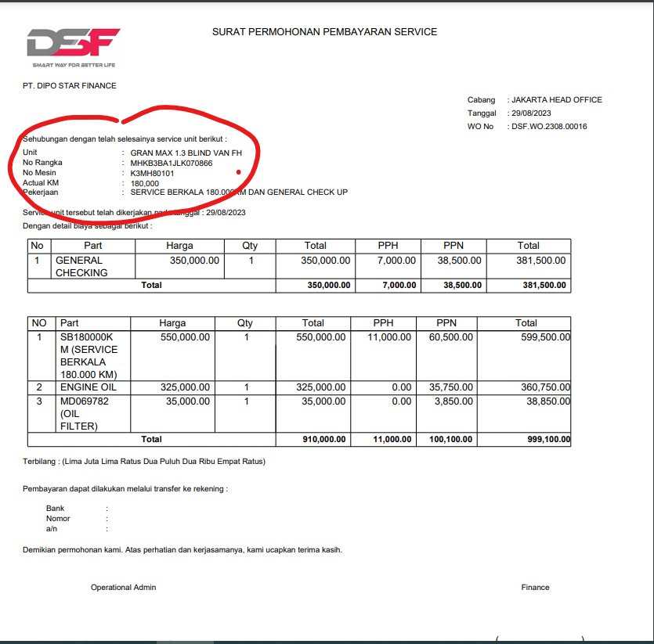

 |  |  |  |  |  |  | Tong di surat permohonan pembayaran service di tambahkan No,polisi kendaraan

6
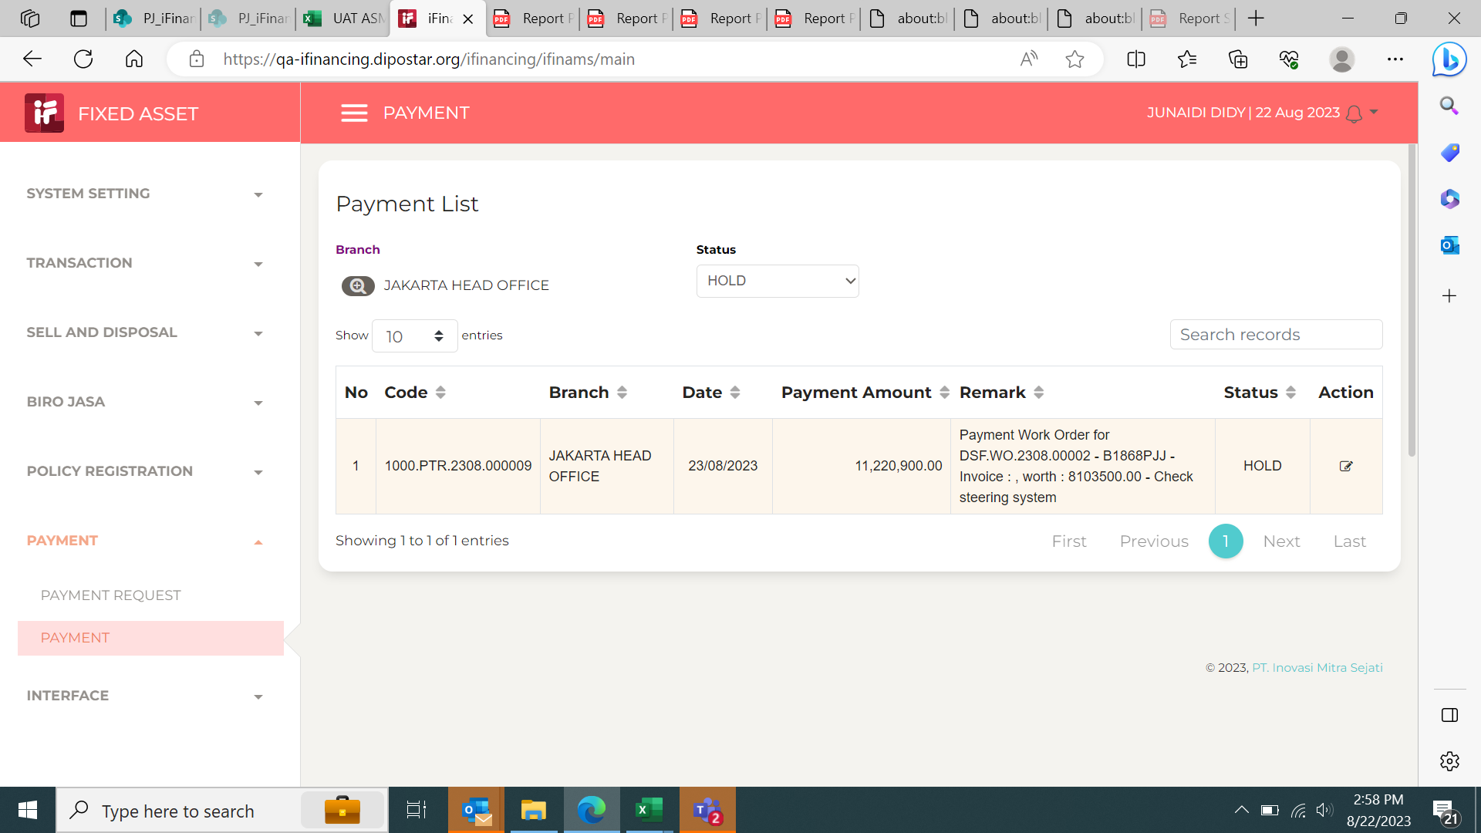

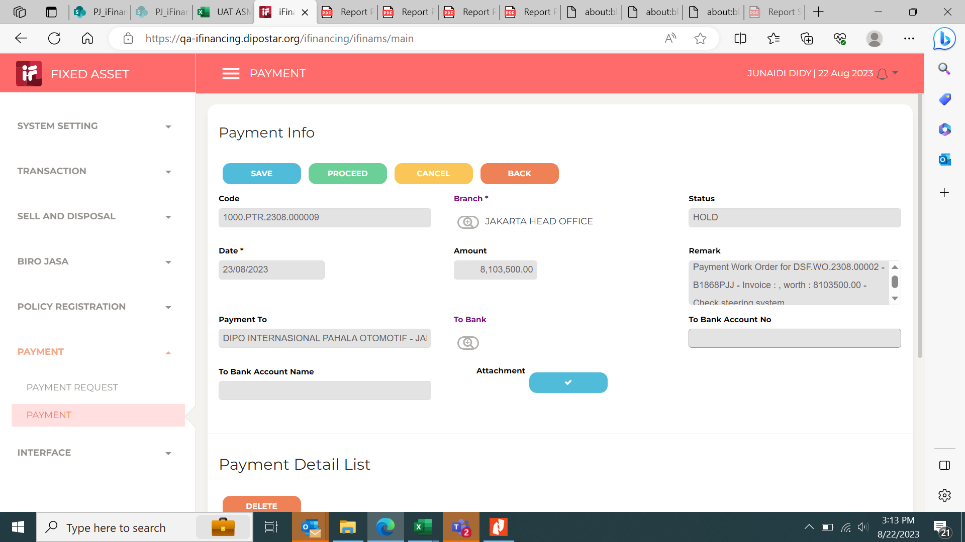
7

 |  |  |  |  | 1. di menu payment attachment yang di upload di menu WO tidak muncul, yang ada menu upload attachment lagi.

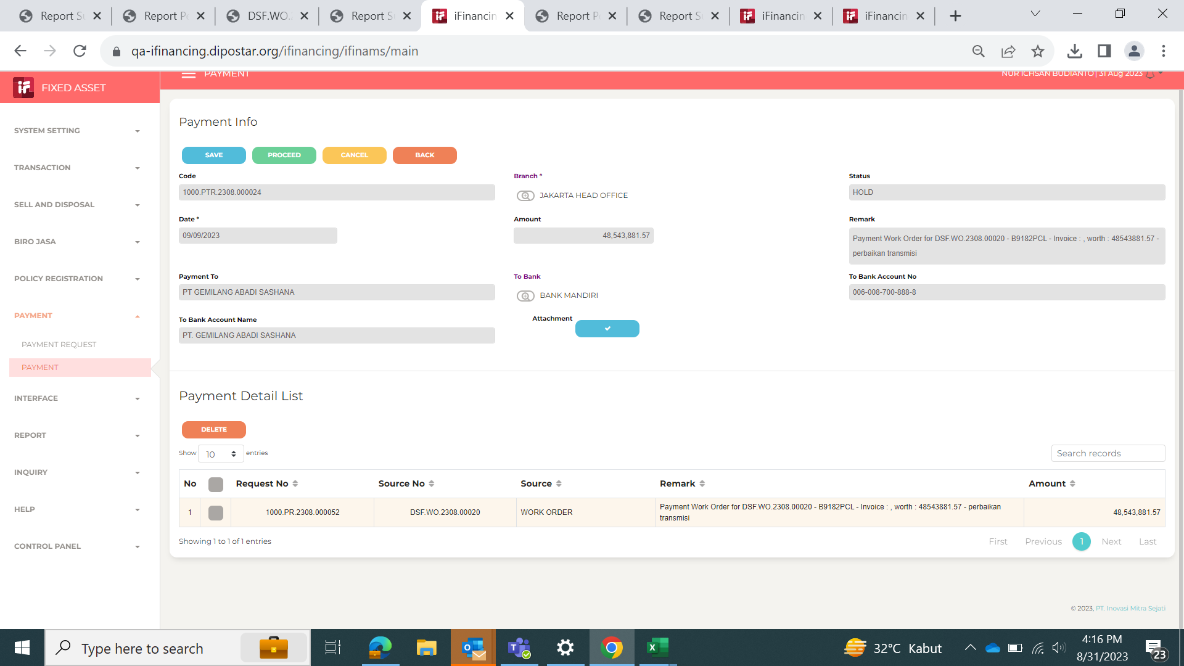

 |  |  |  |  | Sudah solve

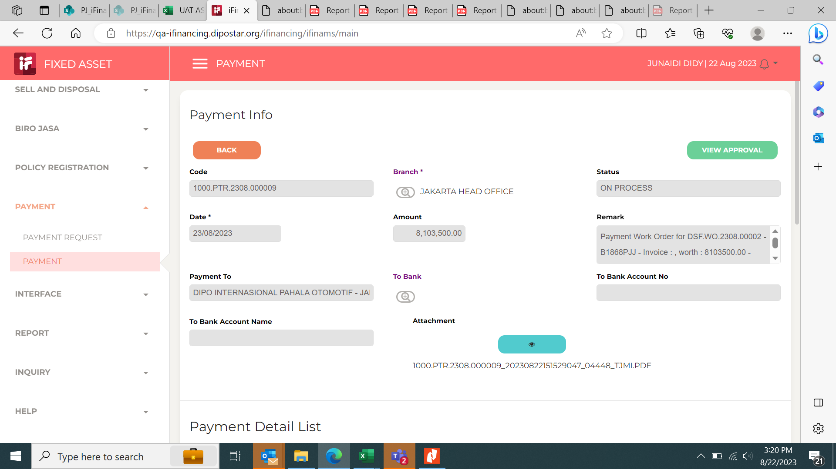
8

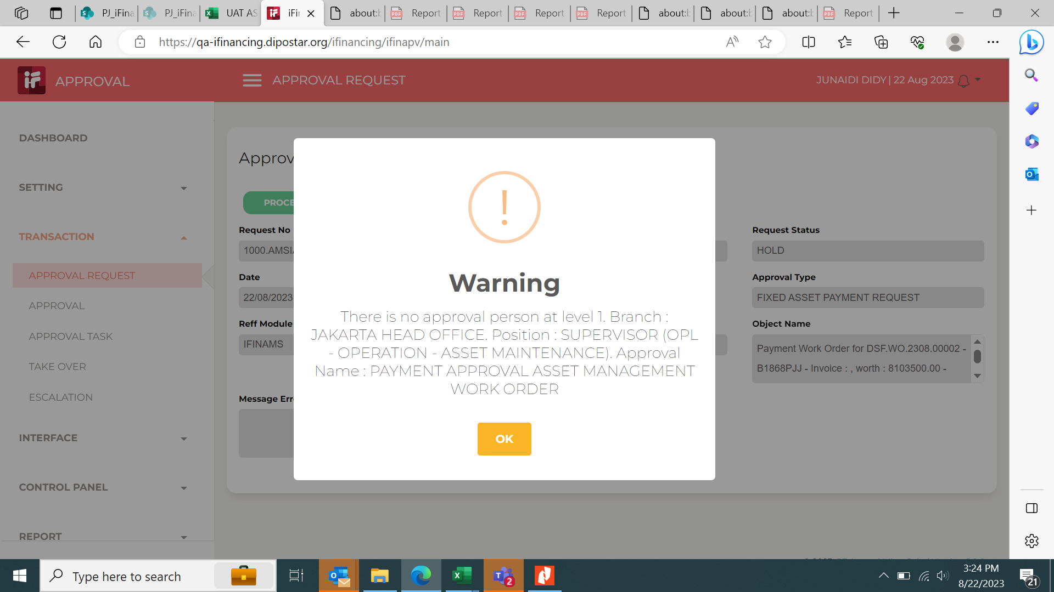
9

10
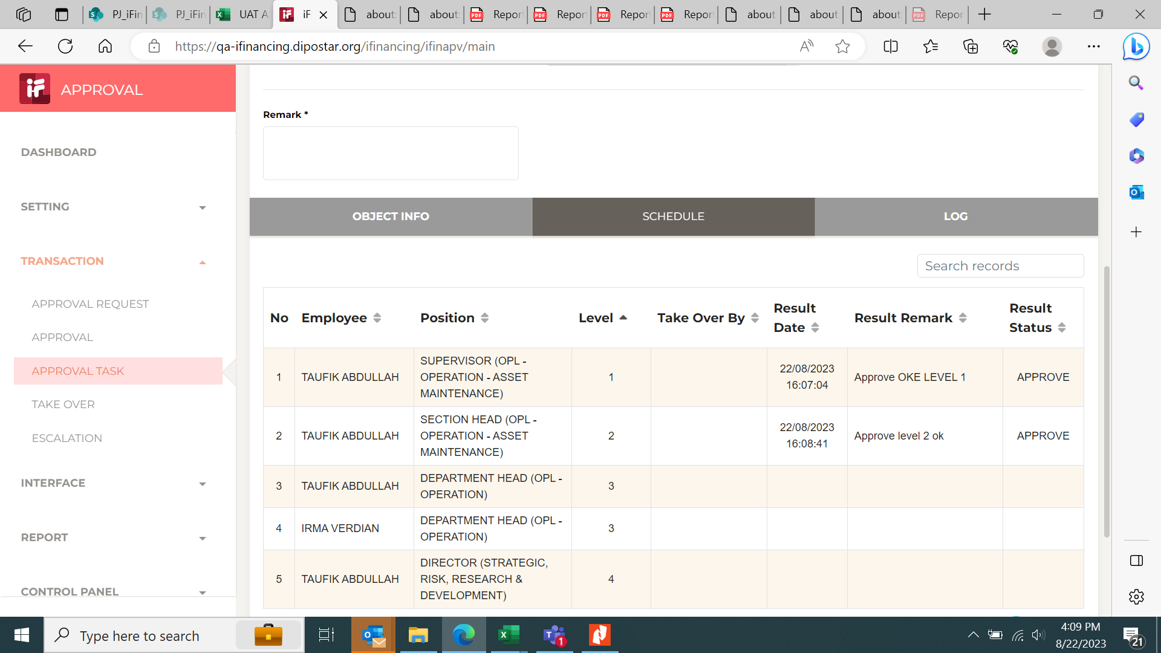

11

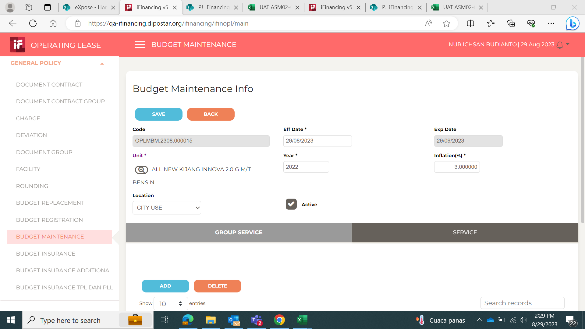

 |  | Dimenu - Gereral Policy - Budget Maintenance
 |  | Untuk Expired date mohon dapat dirubah dibuat 12 bulan tapi berlaku sampai 31 maret tahun berikutnya pa, karena harga part berubah setiap bulan April disetiap tahunnya

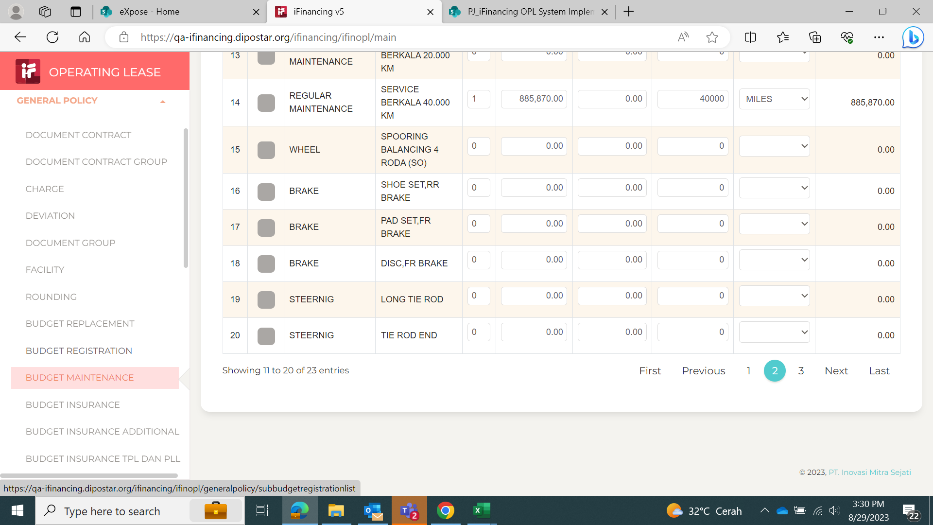

 |  |  | Pada menu - Gereral Policy - Budget Maintenance
 |  |  | Ketika setting input part dan harga dihalaman ke-2 selalu kembali kehalaman pertama setiap pengisian di setiap kolom mohon dibantu issue ini agar lebih mudah penginputannya

 |  |  | Mohon dibantu untuk pnginputan untuk next kolom dan baris dapat lanjut menggunakan tombol Tab pada keyboard

